Worksheet
Изображение* | ID | Код | Артикул* | Название товара* | Цена, руб.* | Основной | Удаленный | В пути | 0 | Ваш заказ
КОТЛЫ и оборудование для котельных
Клапана и автоматика
Клапана смесительные, подпиточные VIEIR
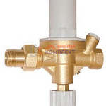 | 825206 | KIO-410001 | VR179 | Подпиточный клапан ViEiR (40/1шт) | 2 112.22 руб. | 5 | 0 | 0 | шт | 0
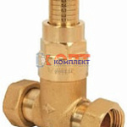 | 825207 | KIO-410002 | BL325 | Перепускной клапан ViEiR (40/1шт) | 1 364.87 руб. | 10 | 0 | 0 | шт | 0
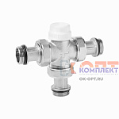 | 825208 | KIO-410003 | VR183 | Трехходовой смесительный клапан 3/4" ViEiR (30/1шт) | 1 737.79 руб. | >10 | 0 | 0 | шт | 0
 | 825209 | KIO-410004 | VR184 | Трехходовой смесительный клапан 1" ViEiR (30/1шт) | 1 929.54 руб. | 10 | 0 | 0 | шт | 0
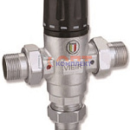 | 825210 | KIO-410005 | VR173 | Термостатический смесительный клапан 1/2" VIEIR (20/1шт) | 4 369.39 руб. | 0 | 0 | 0 | шт | 0
 | 825211 | KIO-410006 | VR174 | Термостатический смесительный клапан 3/4" VIEIR (20/1шт) | 4 632.10 руб. | 1 | 0 | 0 | шт | 0
 | 825212 | KIO-410007 | VR175 | Термостатический смесительный клапан 1" VIEIR (20/1шт) | 5 767.47 руб. | 5 | 0 | 0 | шт | 0
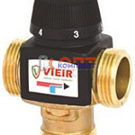 | 825213 | KIO-410008 | VR201A | Термостатический смесительный клапан 1" (20-45℃, KVS4,5) ViEiR (30/1шт) | 3 812.27 руб. | 4 | 0 | 0 | шт | 0
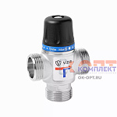 | 825214 | KIO-410009 | VR180 | Термостатический смесительный клапан 20-45℃ ViEiR (30/1шт) | 3 294.40 руб. | 4 | 0 | 0 | шт | 0
 | 825215 | KIO-410010 | VR181 | Термостатический смесительный клапан 35-60℃ ViEiR (30/1шт) | 3 294.40 руб. | 2 | 0 | 0 | шт | 0
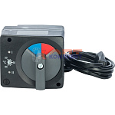 | 819378 | STP-310009 | VR294 | Сервомотор для смесительного клапана | 4 191.23 руб. | 0 | 0 | 0 | шт | 0
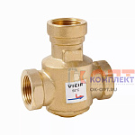 | 834447 | STP-310018 | VR238A | Трехходовой термостатический антиконденсационный клапан 1 (60-70°C) ViEiR (20/1шт) | 3 661.29 руб. | 2 | 0 | 0 | шт | 0
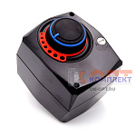 | 833000 | STP-310019 | VR1127 | Сервомотор для трёх-ходового клапана (черный) ViEiR (18/1шт) | 3 975.33 руб. | >10 | 0 | -3 | шт | 0
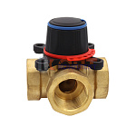 | 834448 | STP-310020 | VR190 | Трехходовой смесительный клапан 3/4 ViEiR (12/1шт) | 1 556.61 руб. | 0 | 0 | 0 | шт | 0
 | 834449 | STP-310021 | VR191 | Трехходовой смесительный клапан 1 ViEiR (12/1шт) | 1 861.60 руб. | 0 | 0 | 0 | шт | 0
 | 834450 | STP-310022 | VR192 | Трехходовой смесительный клапан 11/4 ViEiR (12/1шт) | 2 601.40 руб. | 0 | 0 | 0 | шт | 0
 | 834451 | STP-310023 | VR193 | Трехходовой смесительный клапан 11/2 ViEiR (9/1шт) | 4 689.47 руб. | 0 | 0 | 0 | шт | 0
 | 834452 | STP-310024 | VR194 | Трехходовой смесительный клапан 2 ViEiR (9/1шт) | 4 980.86 руб. | 0 | 0 | 0 | шт | 0
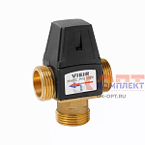 | 834515 | STP-310055 | VR234 | Термостатический смесительный клапан 3/4" (35-60℃, KVS1,5) "ViEiR" (35/1шт) | 2 553.09 руб. | 3 | 0 | 0 | шт | 0
 | 834516 | STP-310056 | VR235 | Термостатический смесительный клапан 1" (35-60℃, KVS1,6) "ViEiR" (35/1шт) | 2 553.09 руб. | 4 | 0 | 0 | шт | 0
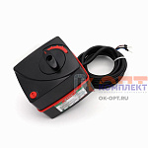 | 834517 | STP-310057 | VR1136 | Сервомотор для трёх-ходового клапана "ViEiR" (10/1шт) | 4 289.37 руб. | 0 | 0 | 0 | шт | 0
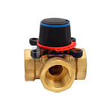 | 834518 | STP-310058 | VR196 | Четырехходовой смесительный клапан 3/4" "ViEiR"(12/1шт) | 1 718.16 руб. | 1 | 0 | 0 | шт | 0
 | 834519 | STP-310059 | VR197 | Четырехходовой смесительный клапан 1" "ViEiR"(12/1шт) | 2 057.87 руб. | 2 | 0 | 0 | шт | 0
 | 834520 | STP-310060 | VR198 | Четырехходовой смесительный клапан 1 1/4" "ViEiR"(9/1шт) | 2 749.36 руб. | 1 | 0 | 0 | шт | 0
 | 837307 | VER-000131 | VR238 | Трехходовой термостатический антиконденсационный клапан 1" (55-65°C)"ViEiR"(18/1шт) | 3 622.03 руб. | 3 | 0 | 0 | шт | 0
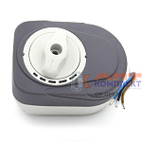 | 837308 | VER-000132 | VR1137 | Сервомотор для трёх.и четырёх -ходового клапана (серый) "ViEiR" (18/1шт) | 4 336.17 руб. | 4 | 0 | 0 | шт | 0
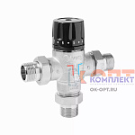 | 878047 | VER-000349 | VR250 | Термостатический смесительный клапан 1/2" "VIEIR" (20/1шт) | 3 850.01 руб. | 1 | 0 | 0 | шт | 0
 | 878048 | VER-000350 | VR251 | Термостатический смесительный клапан 3/4" "VIEIR" (20/1шт) | 3 850.01 руб. | 4 | 0 | 0 | шт | 0
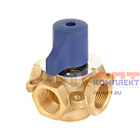 | 884613 | VER-000696 | VR150 | Четырехходовой смесительно-разделительный клапан 1" (20/1шт) | 2 548.56 руб. | 0 | 0 | 0 | шт | 0
 | 884614 | VER-000697 | VR151 | Четырехходовой смесительно-разделительный клапан 1 1/4" (20/1шт) | 3 468.03 руб. | 0 | 0 | 0 | шт | 0
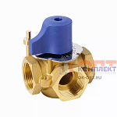 | 884707 | VER-000992 | VR185 | Трехходовой смесительно-разделительный клапан 1 1/2" (10/1шт) | 4 739.29 руб. | 0 | 0 | 0 | шт | 0
 | 884708 | VER-000993 | VR239 | Трехходовой термостатический антиконденсационный клапан 1 1/4" (20/1шт) | 3 622.03 руб. | 3 | 0 | 0 | шт | 0
 | 885040 | VER-001220 | VR252 | Термостатический смесительный клапан 1" (15/1шт) | 5 057.86 руб. | 3 | 0 | 0 | шт | 0
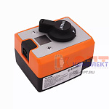 | 954092 | VER-001722 | VR1138 | Сервомотор поворотный со встроенным контроллером температуры (20/1шт) | 5 926.00 руб. | 1 | 0 | 0 | шт | 0
Клапана и автоматика OR
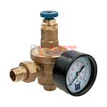 | 836250 | VLC-900184 | OR.514 | Подпиточный клапан "ALGAR -REG" | 8 137.00 руб. | 0 | 8 | 0 | шт | 0
Клапана и автоматика ZEGOR
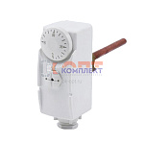 | 836401 | ZGR-000072 | QS-8001 | Термостат погружной с регулировкой 0 ÷ 90°C, погружной зонд - 1/2", длина зонда - 100 мм (1/50шт) | 1 009.73 руб. | 0 | 0 | 0 | шт | 0
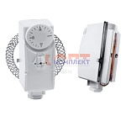 | 836402 | ZGR-000073 | QS-8002 | Термостат накладной с регулировкой 0 ÷ 90°C (1/50шт) | 1 009.73 руб. | 0 | 0 | 0 | шт | 0
Клапана подпиточные GAPPO
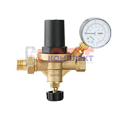 | 954210 | GAP-100989 | G1405.04 | Клапан автоматической подпитки 1/2" c манометром GAPPO (1/20шт) | 2 196.43 руб. | 9 | 0 | 0 | шт | 0

